Проект 1
Круг благотворителей
Инициатор проекта: Автономная некоммерческая организация «Дом ремесел »
2020-12-22 |  |  | Проект - "7 чудес Плесецкого района"


Эти значения не трогать и не изменять, они участвуют в построение диаграмы
 | Необходимо | 100,000
 | Собранная сумма | 0

Проект 2
Круг благотворителей
Инициатор проекта: Архангельское региональное отделение «Всероссийское общество глухих»
2020-12-22 |  |  | Проект - "Быть услышанным"

 |  |  | Необходимо | 100,001
 |  |  | Собранная сумма | 0

Эти значения не трогать и не изменять, они участвуют в построение диаграмы
 | Необходимо | 100,001
 | Собранная сумма | 0

Проект 3
Круг благотворителей
Инициатор проекта: ТОС «Посадские ремесла»
2020-12-22 |  |  | Проект - "Федорова гора"

Эти значения не трогать и не изменять, они участвуют в построение диаграмы
 | Необходимо | 100,002
 | Собранная сумма | 0

Итого
 |  | Центр "Гарант"!


 |  | 2020-12-22
Сумма по проектам

 | 0
 | 0
 | 0
11 € | 0
Всего собрано: | 0

ИТОГО | 0 ₽

Эти значения не трогать и не изменять, они участвуют в построение диаграмы
 | Проект - "7 чудес Плесецкого района" | 0
 | Проект - "Быть услышанным" | 0
 | Проект - "Федорова гора" | 0

Инструкция и данные
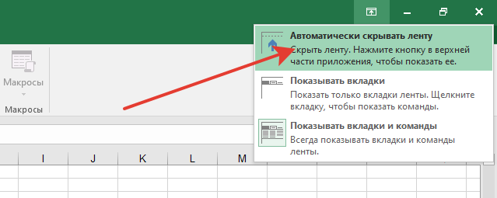
1 | Перед началом работы внесетите актуальные для вас данные. Для этого в выделенных ячейках необходимо заменить имеющиеся данные на ваши актуальные данные. Они отразятся во всех листах таблицы автоматически
 | Дата
 | 2020-12-22
 | Участники Круга | Название проекта | Сумма для Сбора
 | Инициатор проекта: Автономная некоммерческая организация «Дом ремесел » | Проект - "7 чудес Плесецкого района" | 100000
 | Инициатор проекта: Архангельское региональное отделение «Всероссийское общество глухих» | Проект - "Быть услышанным" | 100001
 | Инициатор проекта: ТОС «Посадские ремесла» | Проект - "Федорова гора" | 100002

 | Для более удобного использования, рекомендуется на вкладках внизу таблицы написасать названия проектов
 | 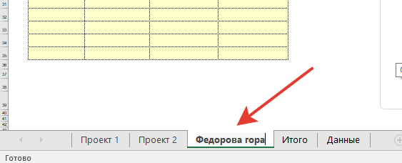
 | Организатор круга
 | Центр "Гарант"!

2. | Замена логотипа
1 | Выделить логотип на странице и удалить (клавиша delete)
2 | вставить новый логотип,
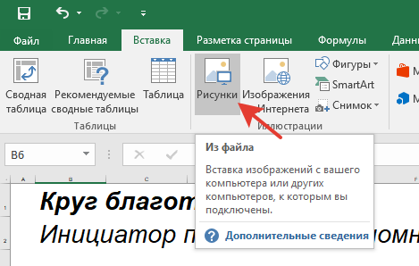

3 | Указать мышкой на вставленный логотип, нажать правую кнопку и выбрать "На передний план", при необходимости его обрезать, задать удобный размер и поставить на необходимое место
4 | Повторить пункты 1-3 на каждой вкладке или скопировать вставленный логотип на каждую вкладку и откорректировать место его положения

3 | Ввод данных в таблицу пожертвований в ходе мероприятия
 | Установить курсор в первую ячейку столбца, ввести сумму пожертвования, нажать Enter. Когда закончится стобец данных (выделено цветом) снова установить курсор в первую ячейку следующего столбца.
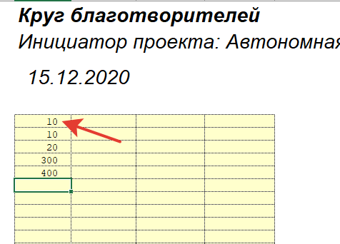

4. | Отображение на экране при проведении мероприятия.
1.1. | Выбрать удобный масштаб отбражения на экране (любым удобным способом). Рекомендуется выбирать масштаб в на месте проведения мероприятия.
 | в правом нижнем углу

1.2. | Выделить ячейки как в таблице и выбрать масштаб по выделенному
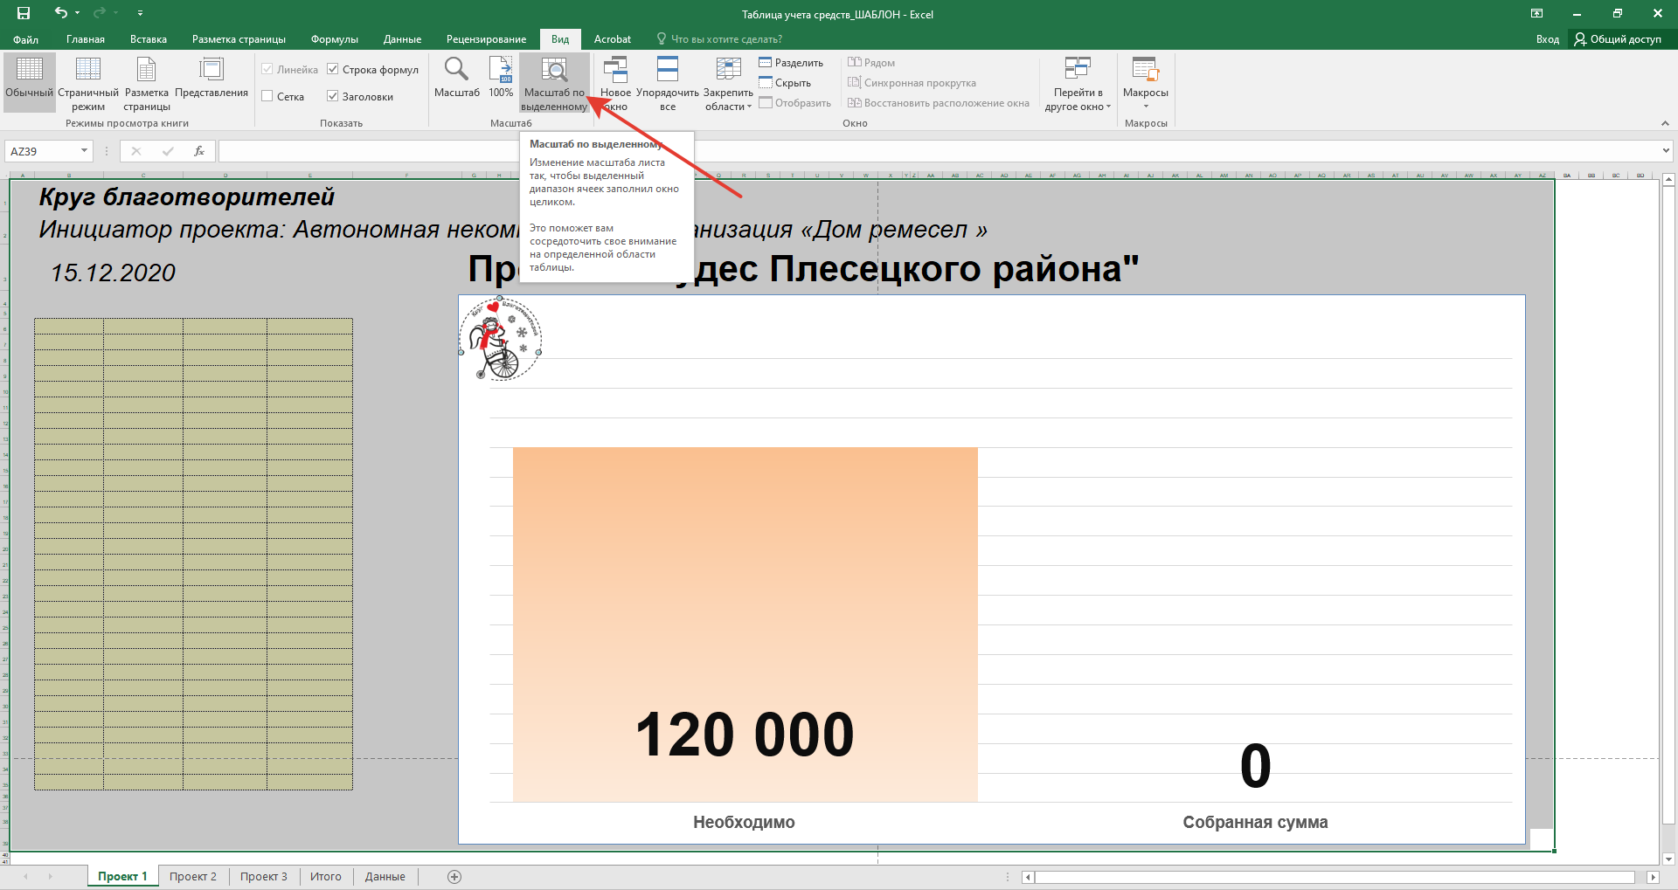

2 | Рекомендуется скрывать вверхнюю панель

